Feature 1
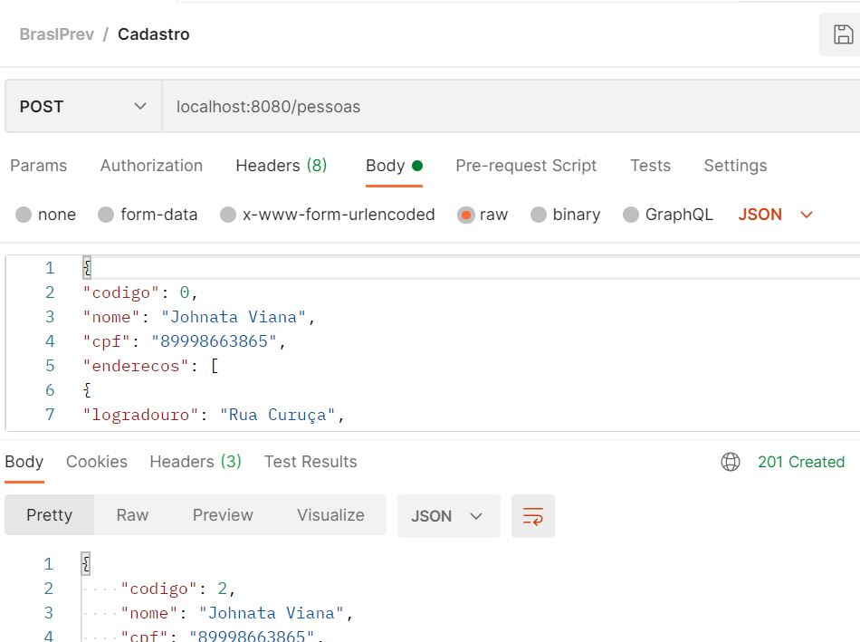
1. Feature: Validar cadastro de pessoa
Eu como QA gostaria de criar um cadastro de pesssoa

Scenario
Given | que eu cadastre a Api "inserir cadastro de pessoa"
When | preencher os dados necessarios "CPF, DDD e telefone"
Then | terei um cadastro de pessoa criado

Feature 2
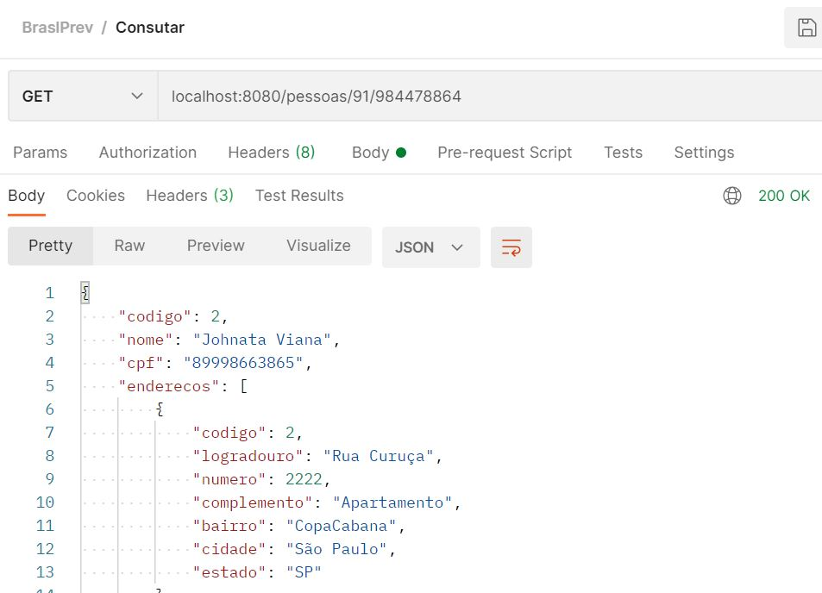
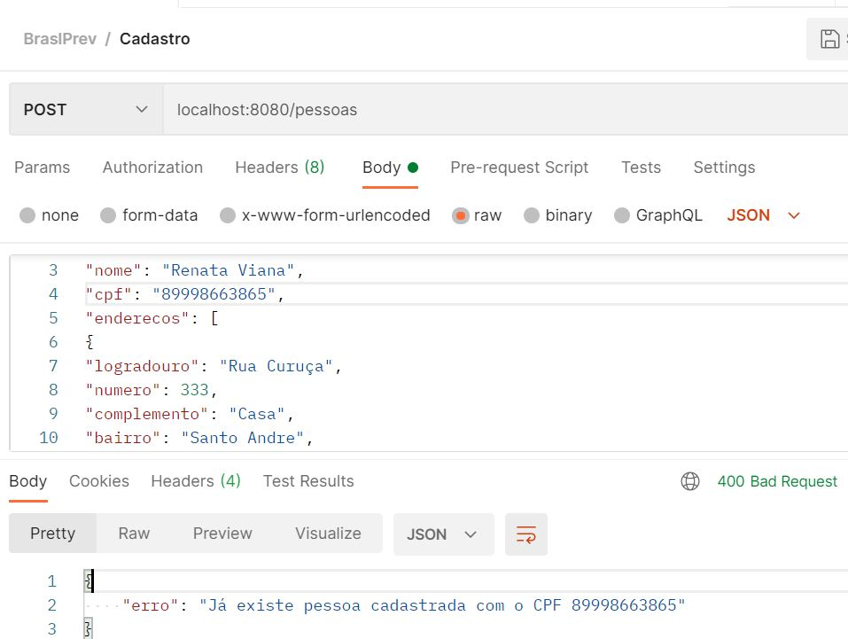
2. Feature:Validar cadastro de pessoa com mesmo CPF "deve apresentar falha"
Eu como QA gostaria de cadastrar pessoa com mesmo CPF

Scenario
Given | que eu cadastre Api "cadastra pessoa com mesmo CPF"
When | preencher o atributo de cadastro de pessoa com mesmo CPF
Then | terei um cadastro de pessoa com falha

Feature 3
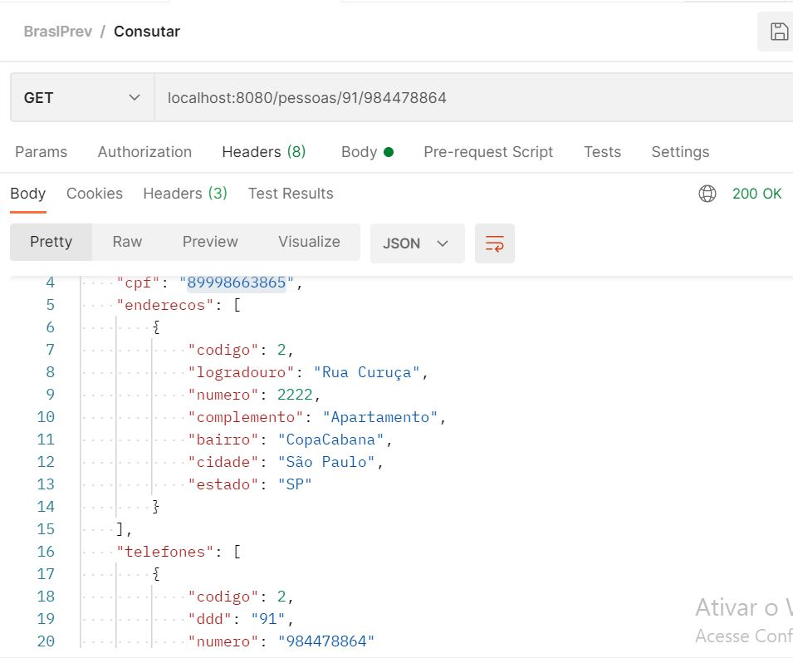
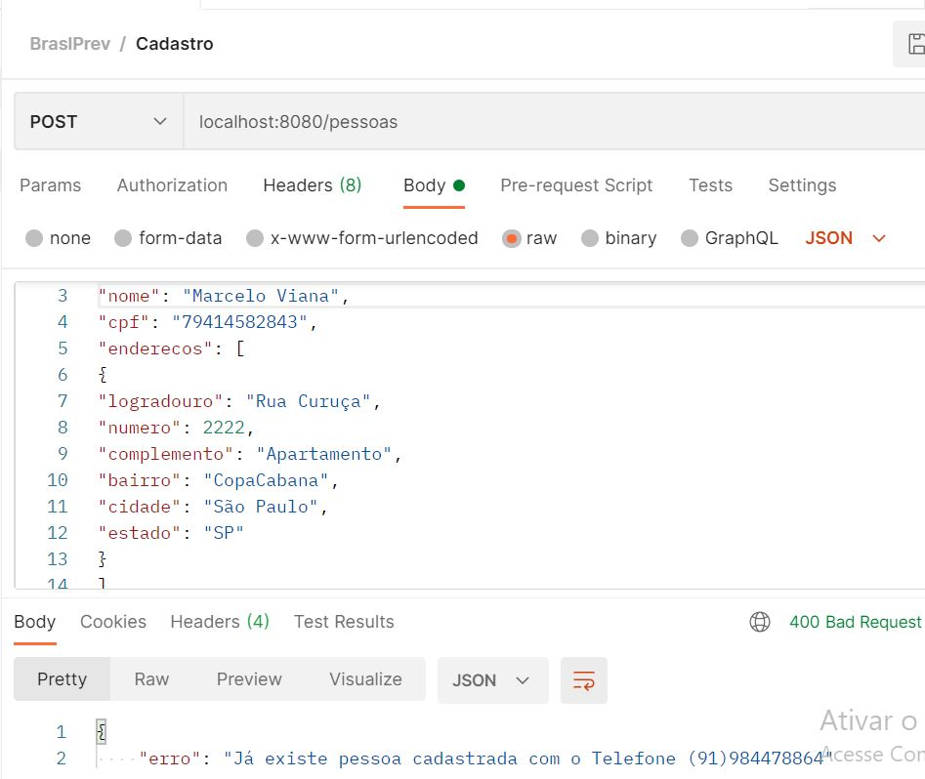
3. Feature: Cadastra duas pessoa com CPF difente, mesmo DDD e telefone "deve apresentar falha"
Eu como QA gostaria de cadastrar duas pessoa com CPF diferente, mesmo DDD e telefone

Scenario
Given | que eu cadastre Api "cadastra duas pessoas com CPF diferente, mesmo DDD e telefone"
When | preencher o atributo de cadastro de duas pessoa com CPF diferente, mesmo DDD e telefone
Then | terei um cadastro de pessoa com falha
And | já existe pessoa cadastrada com o mesmo DDD e telefone

Feature 4
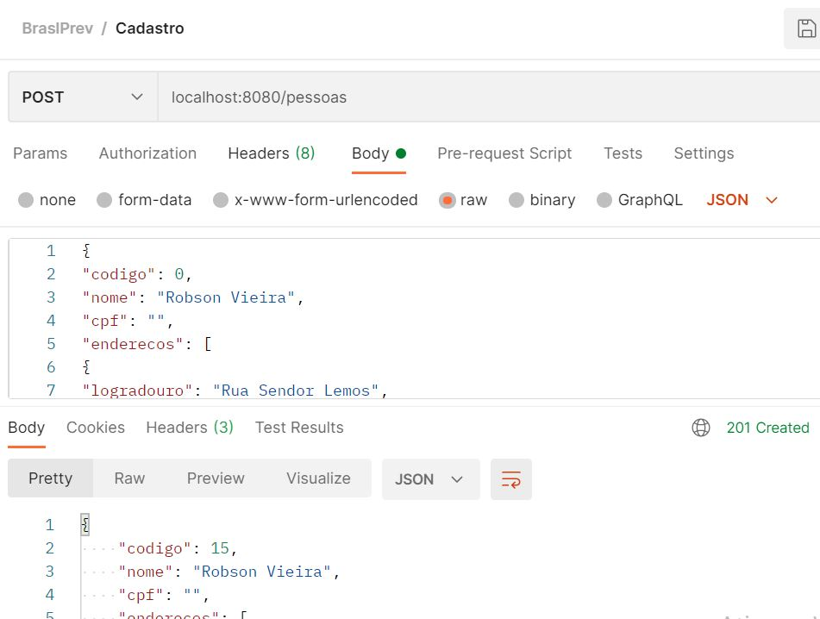
4. Feature: Cadastra pessoa sem CPF, deve apresentar FALHA
Eu como QA gostaria de cadastra uma pessoa sem CPF

Scenario
Given | que cadastre a Api, pessoa sem CPF
When | preencher o atributo de cadastro de pessoa sem CPF
Then | não deveria cadastra a pessoa
And | o sistema cadastrou pessoa sem CPF
And | foi reportado um BUG

Feature 5
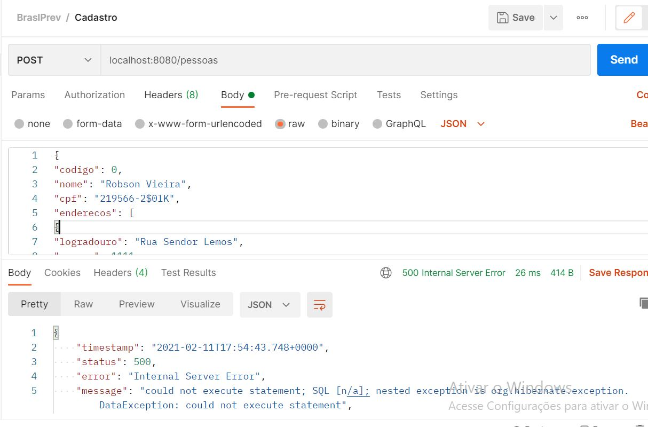
5. Feature: Cadastro de pessoa com CPF irregular, deve apresentar falha
Eu como QA gostaria de realizar cadastro de pessoa com CPF irregular

Scenario
Given | que eu cadastre a Api "pessoa com CPF irregular"
When | preencher o atributo de cadastro de pessoa com CPF com "caracteres, simbolos, letras e digito a mais"
Then | terei um cadastro com falha
And | o sistema não detalhou erro de caracteres, simbolos, letras e digito a mais no CPF

Feature 6
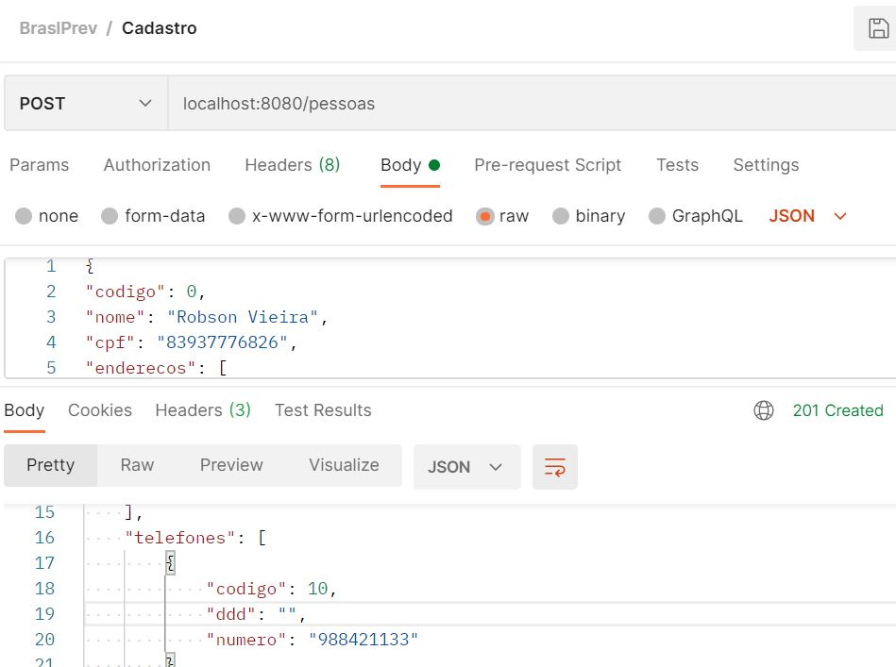
6. Feature: Cadastro de pessoa sem DDD com FALHA
Eu como QA gostaria de cadastrar pessoa sem DDD

Scenario
Given | que cadastre a Api "pessoa sem DDD"
When | preencher o atributo de cadastro de pessoa sem DDD
Then | não deveria cadastrar sem DDD
And | o sistema cadastrou pessoa sem DDD
And | foi reportado um BUG

Feature 7
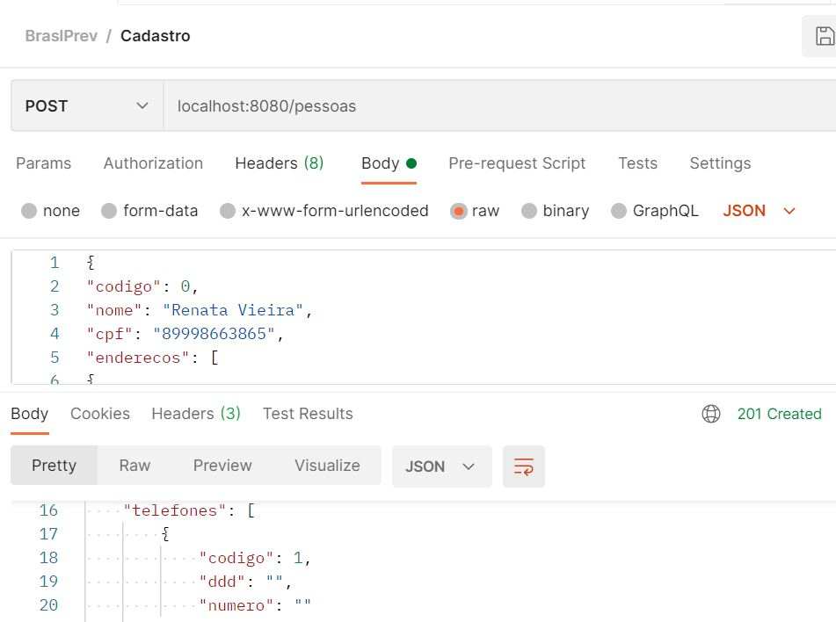
7. Feature: Cadastro de pessoa sem DDD e telefone "deve apresentar falha"
Eu como QA gostaria de realizar cadastro de pessoa sem DDD e telefone

Scenario
Given | que cadastre a Api "pessoa sem DDD e telefone"
When | preencher o atributo de cadastro de pessoa sem DDD e telefone
Then | não deveria cadastrar sem DDD e telefone
And | o sistema cadastrou pessoa sem DDD e telefone
And | foi reportado um BUG

Feature 8
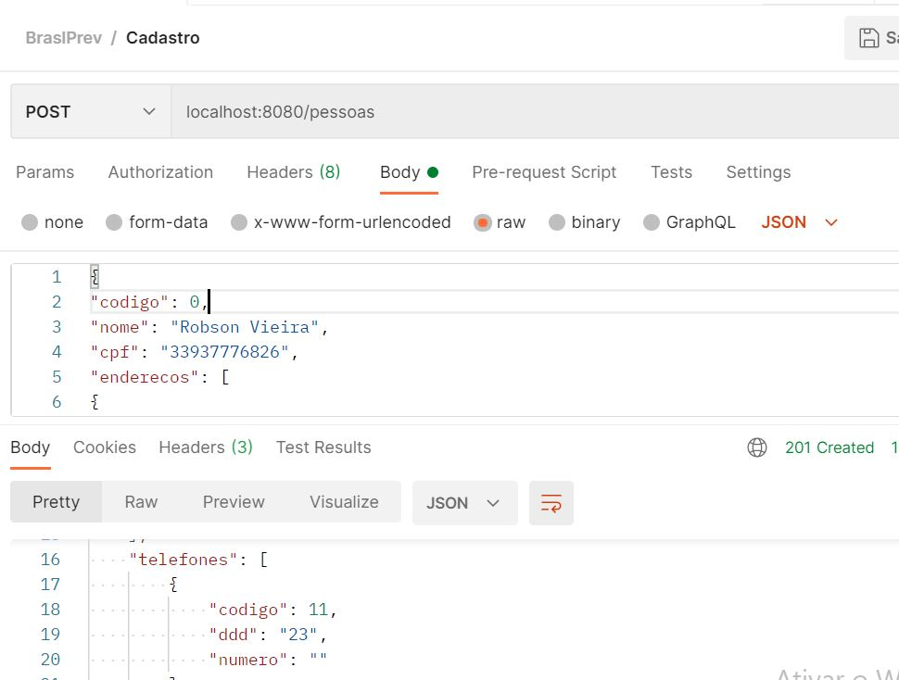
8. Feature: Cadastro de pessoa sem telefone "devera apresentar falha"
Eu como QA gostaria cadastra pessoa sem telefone

Scenario
Given | que eu cadastre a Api pessoa sem telefone
When | preencher o atributo de cadastro de pessoa sem telefone
Then | Deveria ter um cadastro com falha
And | o sistema cadastrou pessoa sem telefone
And | foi reportado um bug

Feature 9
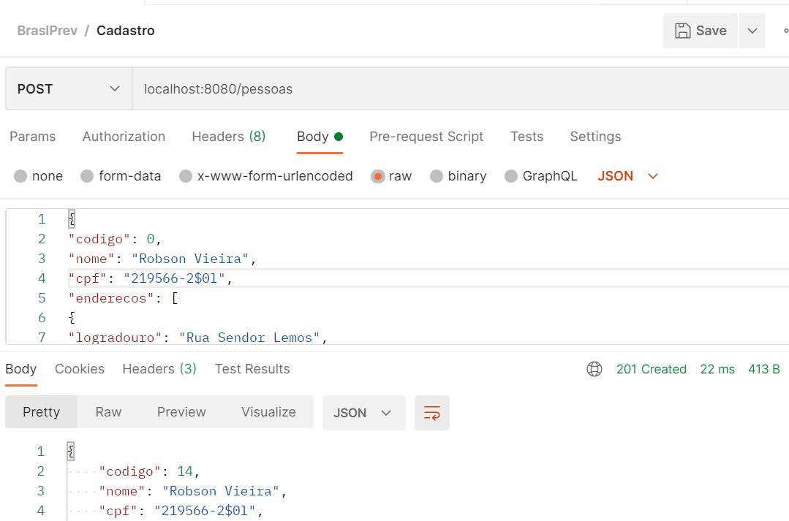
9. Feature: Realizar cadastro de pessoa com CPF alfanumérico "deve apresentar falha"
Eu como QA gostaria de cadastro uma pessoa com CPF alfanumérico

Scenario
Given | que eu cadastre a Api "pessoa com CPF alfanumérico
When | preencher o atributo de cadastro pessoa com CPF alfanumérico
Then | deveria ter um cadastro com falha
And | o sistema cadastrou pessoa com CPF alfanumérico
And | foi reportado um Bug:

Feature 10
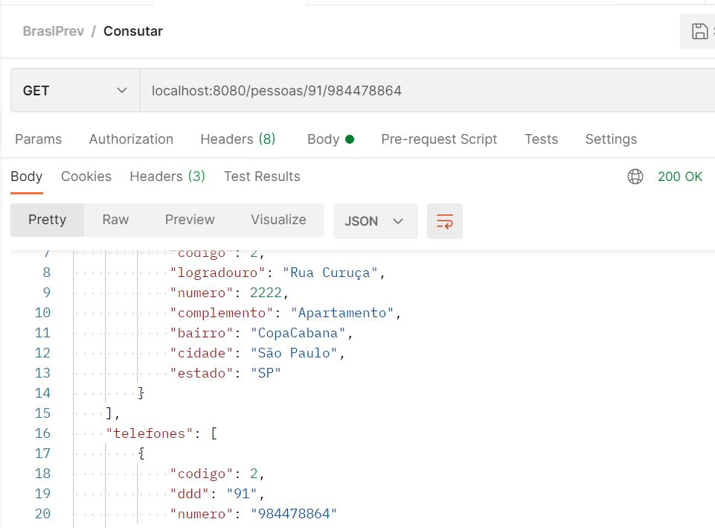
10. Feature: Consulta de DDD e telefone de uma pessoa cadastrada
Eu como QA gostaria de consulta uma pessoa cadastrada pelo DDD e telefone

Scenario
Given | que eu consulte a Api "consultar pessoa pelo DDD e telefone
When | preencher o atributo de consulta pelo DDD e telefone
Then | terei uma consulta realizada

Feature 11
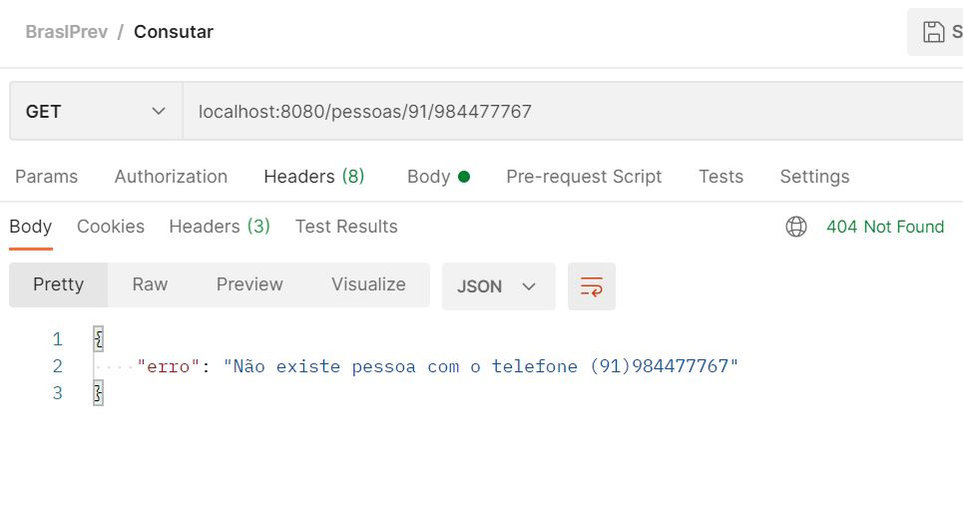
11. Feature: consulta de DDD e telefone inexistente "deve apresentar FALHA"
Eu como QA gostaria de consulta "DDD e telefone inexistente com FALHA

Scenario
Given | que eu consulte a Api "DDD e telefone inexistente
When | Preencher o atributo de consulta pelo DDD e telefone inexistente
Then | terei uma consulta com falha

Feature 12
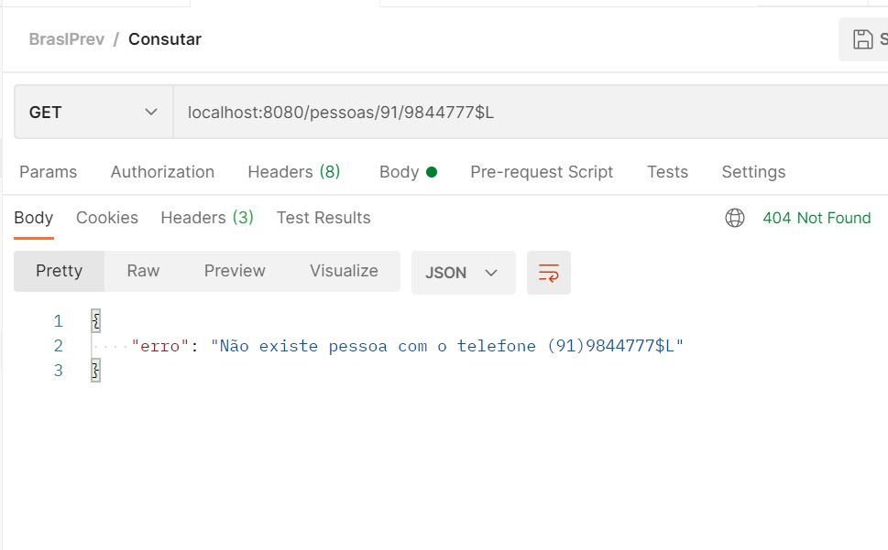
12. Feature: Consulta de DDD e telefone com dados alfanuméricos "deve apresentar FALHA"
Eu como QA gostaria de consulta pelo DDD e telefone com dados alfanuméricos

Scenario
Given | que consulte a Api "DDD e telefone com dados alfanuméricos
When | preencher o atributo de consulta pelo DDD e telefone com dados alfanuméricos
Then | terei uma consulta com falha

